Blad1
 | 

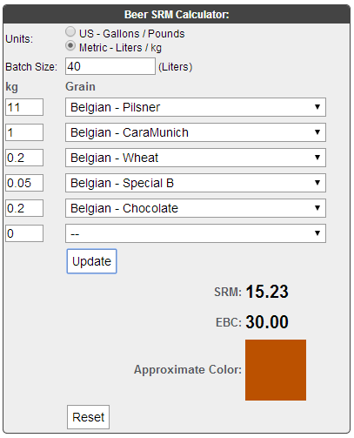
Brouwsel: | 92 |  |  | http://www.brewersfriend.com/srm-calculator/
Type: | Dubbel
Naam: | Anestesist II
Klasse: | D
Gebrouwen op: | 2014-04-18
Gebrouwen met: | Arjan, Gert-jan & Gertjan
Gebotteld op (schatting):
Bitterheid (IBU) | 36.2
Geschatte kleur (EBC) | 30
Recept hoeveelheid | 40

Ingrediënten | Ingrediënten | Hoeveelheid (g)
Maischen | pilsmout 3ebc | 11000
 | Cara Chrystal 300 ebc | 1000
 | Tarwemout 3ebc | 200
 | Melanoidin 70 ebc | 50
 | Chocolademout 800 ebc | 200

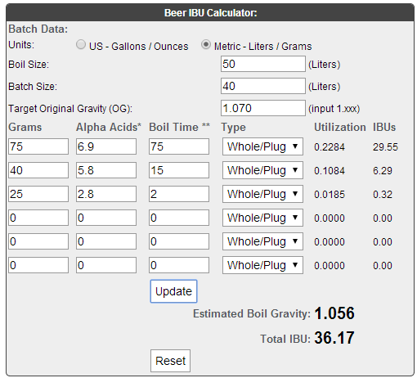
Hop / Kruiden | Ingrediënten | Alfazuur (%) | Hoeveelheid | http://www.brewersfriend.com/ibu-calculator/

1e hop 75 min koken | East Kent Goldings | 6.9 | 75 g
2e hop, 15 min koken | Fuggles | 5.8 | 40 g
Kruiden, 15 min koken | Kardamon, gekneusde korrels | 0 | 5st
3e hop tijdens Whirlpooling | Hellertauer Hersbrucker | 2.8 | 25 g
Kruiden tijdens Whirlpooling | Koriander, gekneusde korrels | 0 | 5 g

Gist | Ingrediënten | Hoeveelheid
Safbrew T-58 korrelgist | 11g per zakje | 3 zakjes

Maischschema: | Temperatuur (°C) | Rusttijd (min.)
inmaichen | 52 | 1
eiwitrust | 52 | 15
beta amylase | 63 | 40
alfa amylase | 73 | 30
denaturatie | 78 | 2

Tijdstip | Datum | SG | Volume | Opmerkingen
naar open vergisting** | 2014-04-18 | 1065

Bottelen | schatting | 1020 | 84 | fles a 30 cl | 25.2 | liter
 | 5.9 | % Alcohol***
***Alcoholpercentage ((begin SG) - Eind SG) *0,131
** Conische vergistingstank; open en gesloten vergisting is in dezelfde tank. 2x daags 15min geroerd tijdens vergisting

